Рус
 | ОБЪЯВЛЕНИЕ Компания объявляет тендер на закупку товаров в ассортименте.
1. | № | Наименование товаров | Спецификация | Ед.изм | Кол-во | Рисунок
 | 1 | Болты с внутренним шестигранником | М=8х35мм; 8х50мм; 10х50мм; 10х96мм; 12х50мм; | шт | 4100 | 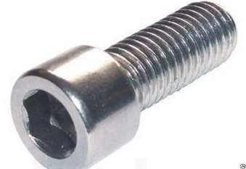 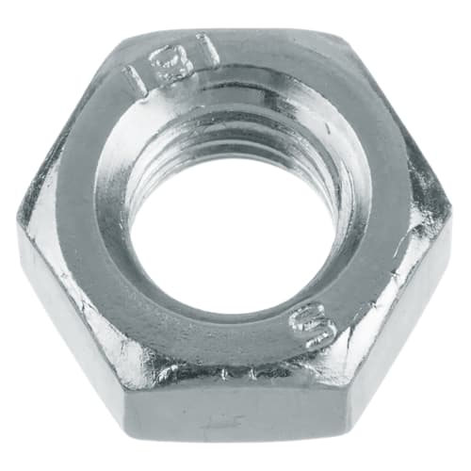 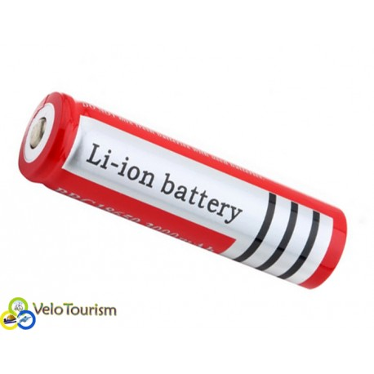
 | 2 | Гайки | М=5; 6; 8; 10; 12; 14; 16 | шт | 4900
 | 3 | Аккумуляторная батарейка | "Ultra Fire"-18650mAh-3,7V Li-ion | шт | 20

2. | Срок предоставления коммерческого предложения – до 15.12.2019г

3. | Условия поставки – Доставка до завода

4. | Условия оплаты – 15% предоплата, 85% по факту поставки товара.

5. | Требуемые документы :
 | - Коммерческое предложение (с указанием условий оплаты и сроков доставки)
 | - Лицензия
 | - Сертификат
 | Контактный телефон: +99890 380 57 27 / e-mail: bakhodirjon.kambarov@uzcc.uz

